상품제안서
밸류엠 대용량 PD 22.5W LED 보조배터리 50000mAh | 상품코드: F24409

 |  |  |  |  |  |  | 02-412-0044 | www.easy1.co.kr
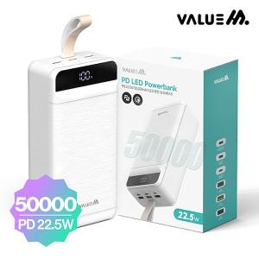

【상세/제작정보】 | 소재 : PC/ABS 외 제품규격 : 82.5*167.5*51.5mm 1115g 구성 : 보조배터리,종이케이스 인쇄사이즈: 50*80mm

【인쇄/포장옵션】 | 레이저 / 시판박스

【공급단가】 | 수량 | 100~ | 300~ | 500~ | 1,000~ | 3,000~
*VAT별도 | 단가 | 60,370원 | 59,400원 | 57,960원 | 56,510원 | 55,540원

【상품 URL】 | https://dev.easy1.co.kr:443/src/goods_detail.php?gdno=24409

